Brief_Affort_2025
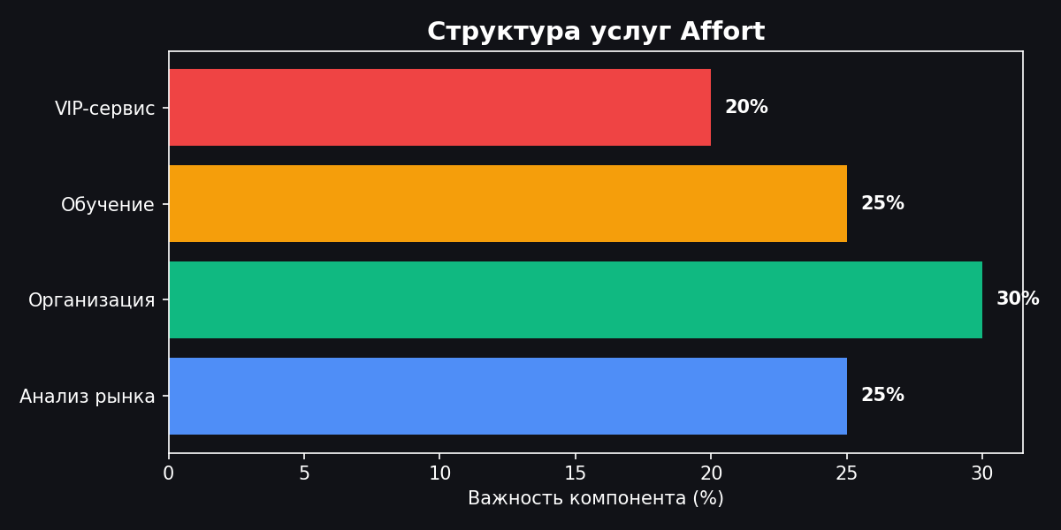
БРИФ ДЛЯ МЕЖДУНАРОДНОЙ БИЗНЕС-МИССИИ

🚀 AFFORT – ваш джедай корпоративных бизнес-миссий! Мы превращаем скучные командировки топ-менеджмента в голливудский экшен с хэппи-эндом. Ваша миссия – не просто пройтись по заводам с блокнотиком, а раскрыть секреты цифровизации, вывести команду к прорывным инсайтам и построить мосты в будущее вашего бизнеса. От аналитики целевых компаний до VIP-консьержа – мы знаем, как сделать так, чтобы каждый день миссии окупился новыми партнерствами и внедренными инновациями.

🎯 ЗАПОЛНИТЕ БРИФ МАКСИМАЛЬНО ТОЧНО! Чем подробнее ваши ответы, тем больше бонусных монет на цифровой карме отдела (и меньше неожиданных сюрпризов в командировке). Не стесняйтесь быть открытыми – команда Affort обожает вызовы от амбициозных лидеров и вопросы с подвохом. Помните: лучше переборщить с деталями, чем недооценить ваши амбиции! P.S. Мы обещаем не судить вас за нереалистичные ожидания... пока они выполнимы 😉

1. ОБЩАЯ ИНФОРМАЦИЯ О ЗАКАЗЧИКЕ
Полное наименование компании | [ Ваш ответ здесь ]
Сфера деятельности | [ Ваш ответ здесь ]
Годовой оборот ($) | [ Ваш ответ здесь ]
Количество сотрудников | [ Ваш ответ здесь ]
География присутствия | [ Ваш ответ здесь ]
Статус компании | [ Ваш ответ здесь ]

2. СТРАТЕГИЧЕСКИЕ ЦЕЛИ И ЗАДАЧИ
Основная цель миссии | [ Ваш ответ здесь ]
Конкретные бизнес-задачи | [ Ваш ответ здесь ]
Ожидаемые результаты (KPI) | [ Ваш ответ здесь ]
Временные рамки достижения целей | [ Ваш ответ здесь ]

3. ОТРАСЛЕВЫЕ И ГЕОГРАФИЧЕСКИЕ ПРИОРИТЕТЫ
Ваша отрасль | [ Ваш ответ здесь ]
Интересующие отрасли для изучения | [ Ваш ответ здесь ]
Приоритетные страны/регионы | [ Ваш ответ здесь ]
Размер компаний-целей | [ Ваш ответ здесь ]
Критерии цифровой зрелости | [ Ваш ответ здесь ]

4. СОСТАВ ДЕЛЕГАЦИИ И ЛОГИСТИКА
Общее количество участников | [ Ваш ответ здесь ]
Состав по ролям (CEO, CTO и т.д.) | [ Ваш ответ здесь ]
Предпочитаемые даты | [ Ваш ответ здесь ]
Продолжительность миссии | [ Ваш ответ здесь ]
Общий бюджет на программу | [ Ваш ответ здесь ]

5. ТРЕБОВАНИЯ К ПРОГРАММЕ И СЕРВИСУ
Формат визитов | [ Ваш ответ здесь ]
Образовательные приоритеты | [ Ваш ответ здесь ]
Языковые требования | [ Ваш ответ здесь ]
Уровень размещения | [ Ваш ответ здесь ]
Требования безопасности | [ Ваш ответ здесь ]
Культурная программа | [ Ваш ответ здесь ]

🎉 ПОЗДРАВЛЯЕМ! Вы дошли до конца брифа! Теперь нажмите "Отправить" и ждите звонка от нашей команды. Мы свяжемся с вами в течение 24 часов для уточнения деталей и начала подготовки вашей эпической бизнес-миссии! 📞 +7 (495) 123-45-67 | 📧 missions@affort.ru | 🌐 affort.ru

